对账
订单号 | 订单类型 | 入住日期 | 离店日期 | 应收 |  |  |  | ,
999223379815040 | 正常 | 2023-07-04 | 2023-07-05 | 48 | 48.00 | 3177510 | 0 | ,3177510 | 直采
999223810255748 | 正常 | 2023-07-01 | 2023-07-05 | 832 | 832.00 | 3277752 | 0 | ,3277752 | 直采
999224524529110 | 正常 | 2023-07-02 | 2023-07-05 | 585 | 585.00 | 3447651 | 0 | ,3447651 | 直采
999224767635053 | 正常 | 2023-07-02 | 2023-07-05 | 227.85 | 227.85 | 3502688 | 0 | ,3502688 | 直采
999224768859244 | 正常 | 2023-07-04 | 2023-07-05 | 28.99 | 28.99 | 3503057 | 0 | ,3503057 | 直采
999224768864464 | 正常 | 2023-07-04 | 2023-07-05 | 28.99 | 28.99 | 3503060 | 0 | ,3503060 | 直采
24838043843 | 正常 | 2023-07-03 | 2023-07-05 | 70.16 | 69.98 | 3521058 | 0.18 | ,3521058 | 直采
999224880995571 | 正常 | 2023-07-01 | 2023-07-05 | 905.36 | 905.36 | 3532006 | 0 | ,3532006 | 直采
999224921541149 | 正常 | 2023-06-30 | 2023-07-05 | 1126.78 | 1126.78 | 3542505 | 0 | ,3542505 | 直采
999224989872663 | 正常 | 2023-07-03 | 2023-07-05 | 89.86 | 89.86 | 3558599 | 0 | ,3558599 | 直采
999225045385615 | 正常 | 2023-07-01 | 2023-07-05 | 823.56 | 823.52 | 3573830 | 0.04 | ,3573830 | 直采
999225045541091 | 正常 | 2023-07-04 | 2023-07-05 | 41.72 | 41.72 | 3573857 | 0 | ,3573857 | 直连
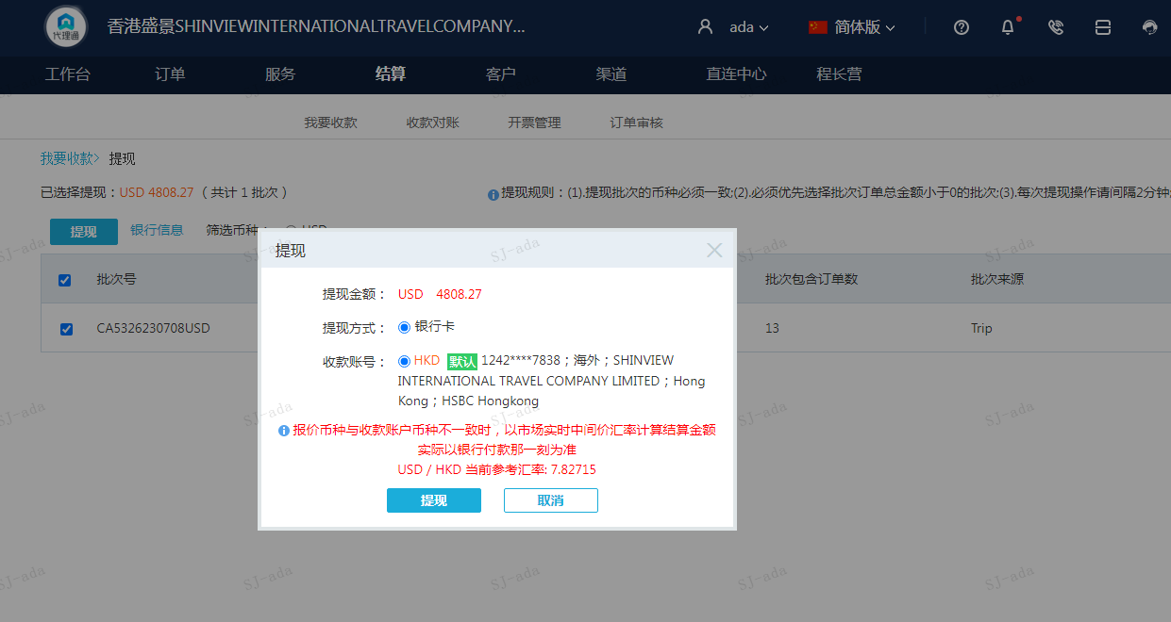
 |  |  |  | 4808.27
 |  |  |  | USD 4808.27

A230708093201911 |  | 4766.55 | 37308.5
A230708093328911 |  | 41.72 | 326.55
USD / HKD 当前参考汇率: 7.82715 |  | 4808.27 | 37635.05
总计：4808.27 USD/ 37635.05 HKD

